关系图
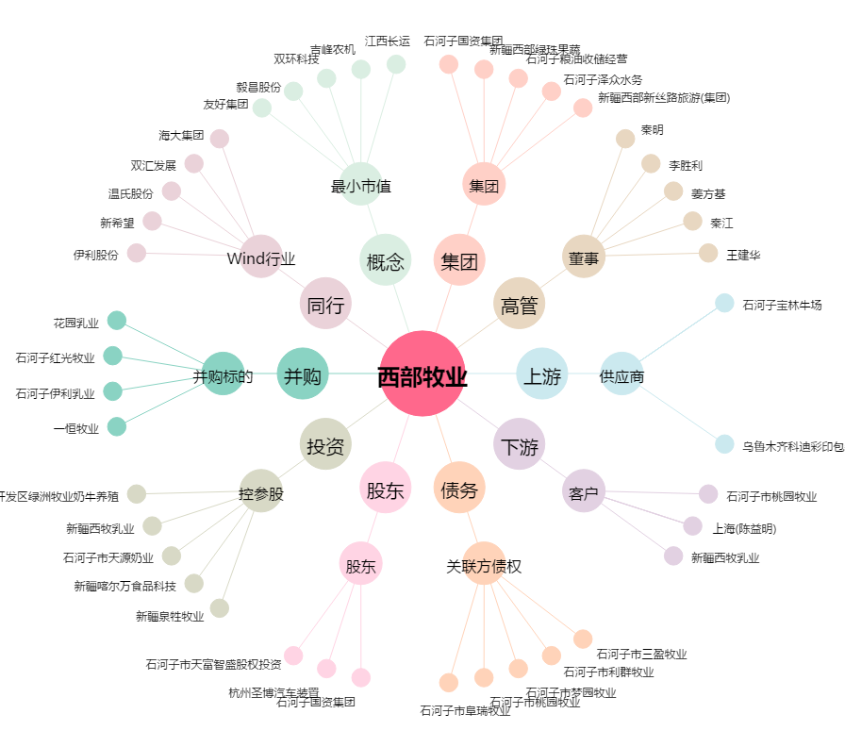
西部牧业[300106.SZ] - 关系概览图

